visualizacao
df = xl("'0302_grafico_de_pizza_excel_com'!A1:F151", headers=True)

df_flor = df[['Species']].groupby(['Species'], as_index=False).value_counts() df_flor.head()

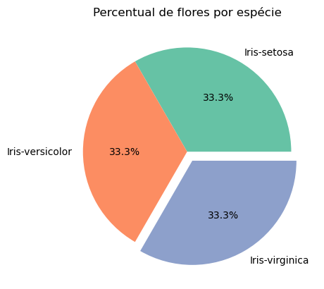
import seaborn as sns import matplotlib.pyplot as plt palette_color = sns.color_palette('Set2') destaque = (0, 0, 0.1) plt.pie(df_flor['count'], labels=df_flor['Species'], colors=palette_color, autopct='%1.1f%%', explode=destaque) plt.title('Percentual de flores por espécie')

